Sheet1
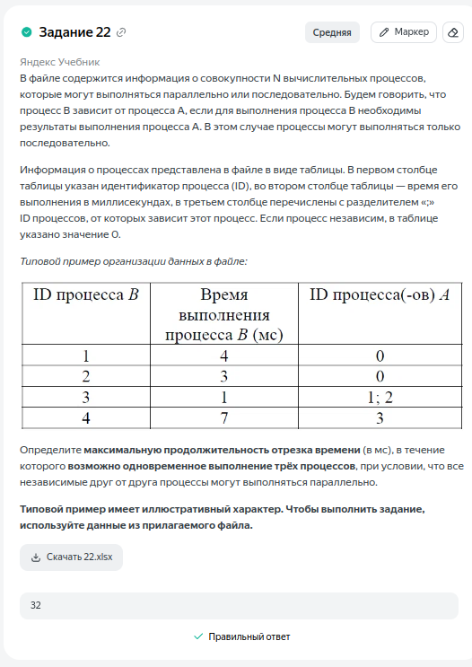
ID процесса B | Время выполнения процесса B (мс) | ID процесса(-ов) A | 1 | 2 | 3 | 4 | 5 | 6 | 7 | 8 | 9 | 10 | 11 | 12 | 13 | 14 | 15 | 16 | 17 | 18 | 19 | 20 | 21 | 22 | 23 | 24 | 25 | 26 | 27 | 28 | 29 | 30 | 31 | 32 | 33 | 34
1 | 1 | 0 | 1
2 | 8 | 0 |  | 1 | 2 | 3 | 4 | 5 | 6 | 7 | 8
3 | 4 | 1 |  |  |  |  |  |  |  |  |  |  |  |  |  |  |  | 1 | 2 | 3 | 4
4 | 9 | 1 |  |  |  |  |  |  |  |  |  | 1 | 2 | 3 | 4 | 5 | 6 | 7 | 8 | 9
5 | 13 | 2;4 |  |  |  |  |  |  |  |  |  |  |  |  |  |  |  |  |  |  |  | 1 | 2 | 3 | 4 | 5 | 6 | 7 | 8 | 9 | 10 | 11 | 12 | 13
6 | 10 | 0 |  |  |  |  |  | 1 | 2 | 3 | 4 | 5 | 6 | 7 | 8 | 9 | 10
7 | 4 | 6 |  |  |  |  |  |  |  |  |  |  |  |  |  |  |  | 1 | 2 | 3 | 4
8 | 7 | 6 |  |  |  |  |  |  |  |  |  |  |  |  |  |  |  |  |  |  |  | 1 | 2 | 3 | 4 | 5 | 6 | 7
9 | 6 | 7; 8 |  |  |  |  |  |  |  |  |  |  |  |  |  |  |  |  |  |  |  |  |  |  |  |  |  |  | 1 | 2 | 3 | 4 | 5 | 6
10 | 1 | 0 | 1
11 | 11 | 0 | 1 | 2 | 3 | 4 | 5 | 6 | 7 | 8 | 9 | 10 | 11
12 | 4 | 0 |  |  |  |  |  |  |  |  |  |  |  | 1 | 2 | 3 | 4
13 | 4 | 10 |  | 1 | 2 | 3 | 4
14 | 6 | 11;12 |  |  |  |  |  |  |  |  |  |  |  |  |  |  |  |  |  |  | 1 | 2 | 3 | 4 | 5 | 6
15 | 8 | 13; 14 |  |  |  |  |  |  |  |  |  |  |  |  |  |  |  |  |  |  |  |  |  |  |  |  | 1 | 2 | 3 | 4 | 5 | 6 | 7 | 8
 |  |  | 3 | 3 | 3 | 3 | 3 | 3 | 3 | 3 | 3 | 3 | 3 | 3 | 3 | 3 | 3 | 3 | 3 | 3 | 3 | 3 | 3 | 3 | 3 | 3 | 3 | 3 | 3 | 3 | 3 | 3 | 3 | 3 | 0 | 0
 |  |  | 1 | 2 | 3 | 4 | 5 | 6 | 7 | 8 | 9 | 10 | 11 | 12 | 13 | 14 | 15 | 16 | 17 | 18 | 19 | 20 | 21 | 22 | 23 | 24 | 25 | 26 | 27 | 28 | 29 | 30 | 31 | 32

